Баг-репорты
1. Найти баги в форме. Найдите баги в форме. На форме есть как минимум пять багов, которые надо найти и описать. Формат сдачи: текстовый файл (pdf, Google Docs) или таблица, например, Google Sheets. А формат описания багов вам известен с предыдущего семестра. Возможно, вы найдёте больше десяти багов — это хорошо.

№ | Название |  | Предусловие | Шаги воспроизведения | Ожидаемый результат | Фактический результат
1 | При пустом обязательном поле "Отчество" не отображается ошибка |  | Незарегестрированный пользователь на сайте http://testingcourse.ru/form/ | 1. Заполнить поле "Фамилия" валидными значениями | Отображается всплывающее сообщение "Please fill out this field" в поле "Отчество" | Отображается всплывающее сообщение "Please fill out this field" в поле "Логин". Поле "Отчество" принято, как заполненное валидным значением
 |  |  |  | 2. Заполнить поле "Имя" валидными значениями
 |  |  |  | 3. Поле "Отчество" оставить пустым
2 | Критичность | Major |  | 4. Нажать кнопку "Добавить"

 | Приоритет | Medium | Окружение
 |  |  | Браузер Chrome Version 99.0.4844.74, ОС Windows 10 Pro
2

№ | Название |  | Предусловие | Шаги воспроизведения | Ожидаемый результат | Фактический результат
2 | При вводе невалидных значений в поле "Дата рождения" числа автоматически заменяются на валидные |  | Незарегестрированный пользователь на сайте http://testingcourse.ru/form/ | 1. Заполнить в поле "Дата рождения" невалидными данными (данные: 13/32/2009) | Отображается сообщение "value must be 12/12/2010 or earlier" | При вводе автоматически данные заменяются на валидные (12/31/2009). Нет сообщения "value must be 12/12/2010 or earlier"
 |  |  |  | 2. Нажать кнопку "Добавить"
2 | Критичность | Blocker

 | Приоритет | High | Окружение
 |  |  | Браузер Chrome Version 99.0.4844.74, ОС Windows 10 Pro
№ | Название |  | Предусловие | Шаги воспроизведения | Ожидаемый результат | Фактический результат
3 | Всплывает сообщение "Please select one of these options" на необязательном поле "Пол", когда оно не заполнено |  | Незарегестрированный пользователь на сайте http://testingcourse.ru/form/ | 1. Заполнить поле "Фамилия" валидными значениями | В следующем обязательном поле "Телефон" всплывает сообщение "Please fill out this field" | Всплывает сообщение "Please select one of these options" в необязательном поле "Пол"
 |  |  |  | 2. Заполнить поле "Имя" валидными значениями
 |  |  |  | 3. Поле "Отчество" валидными значениями
2 | Критичность | Major |  | 4. Заполнить поле "Возраст" валидными значениями
 |  |  |  | 5. Заполнить поле "Дата рождения" валидными значениями
 | Приоритет | Low | Окружение | 6. Поле "Пол" оставить пустым
 |  |  | Браузер Chrome Version 99.0.4844.74, ОС Windows 10 Pro | 7. Нажать кнопку "Добавить"
2

№ | Название |  | Предусловие | Шаги воспроизведения | Ожидаемый результат | Фактический результат
4 | Пол добавленного пользователя в "Списке" пользователей отличается от введенного в поле "Пол" формы |  | Зарегестрированный пользователь на сайте http://testingcourse.ru/form/ | 1. Сравнить данные в форме, с данными в "Списке" пользователей | Пол в "Списке" добавленных пользовтелей соответствует данным в поле "Пол" формы | 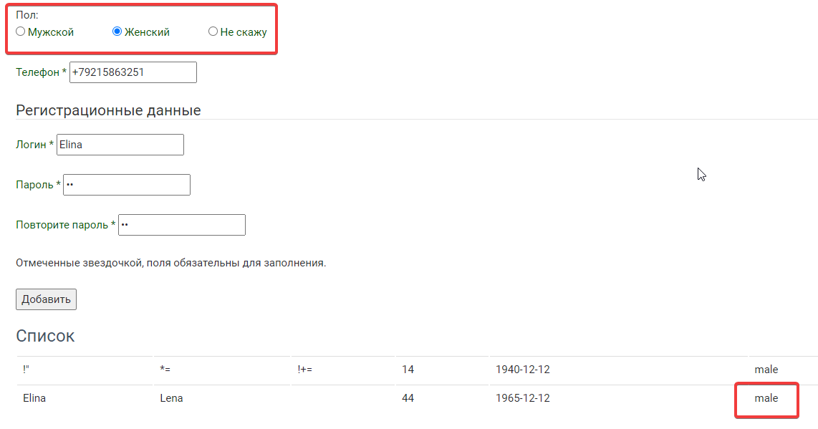 Пол добавленного пользователя в "Списке" пользователей отличается от введенного в поле "Пол" формы. См. скриншот

2 | Критичность | Blocker

 | Приоритет | Medium | Окружение
 |  |  | Браузер Chrome Version 99.0.4844.74, ОС Windows 10 Pro
2

№ | Название |  | Предусловие | Шаги воспроизведения | Ожидаемый результат | Фактический результат
5 | Поле "Фамилия" не имеет ограничения по длине |  | Незарегестрированный пользователь на сайте http://testingcourse.ru/form/ | 1. Заполнить поле "Фамилия" валидными данными, длина строки 256 символов | Отображается сообщение об ошибке "Длина Фамилии не должна превышать 50 символов" | Отображается всплывающее сообщение "Please fill out this field" в поле "Имя". Поле "Фамилия" не ограничено по длине.
 |  |  |  | 2. Нажать кнопку "Добавить"
2 | Критичность | Major

 | Приоритет | Low | Окружение
 |  |  | Браузер Chrome Version 99.0.4844.74, ОС Windows 10 Pro

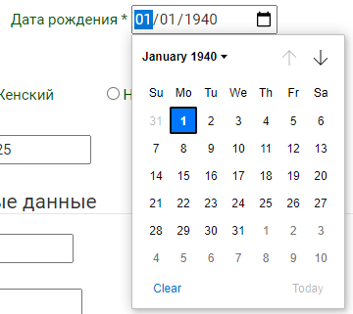
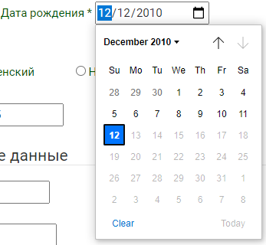
№ | Название |  | Предусловие | Шаги воспроизведения | Ожидаемый результат | Фактический результат
6 | Диапазон дат в поле "Дата рождения" определен неверно |  | Незарегестрированный пользователь на сайте http://testingcourse.ru/form/ | 1. Нажать на кнопку выбора даты | Отображается высплывающее окно с выбором дат: Минимальное значение: 03/21/1922 Максимальное значение: 03/21/2008 | Отображается высплывающее окно с выбором дат: Минимальное значение: 01/01/1940 Максимальное значение: 12/12/2010 См. скриншот
 |  |  |  | 2. Посмотреть минимальную разрешенную дату для выбора
 |  |  |  | 3. Посмотреть максимальную разрешенную для выбора дату
2 | Критичность | Blocker

 | Приоритет | High | Окружение
 |  |  | Браузер Chrome Version 99.0.4844.74, ОС Windows 10 Pro

№ | Название |  | Предусловие | Шаги воспроизведения | Ожидаемый результат | Фактический результат
7 | При ручном вводе значения 0 год, в ранее заполненное поле "Дата рождения", все цифры года принимают значение 0 |  | Незарегестрированный пользователь на сайте http://testingcourse.ru/form/ Дата рождения: 12/12/2010 | 1. Ввести цифру 0 в графу год поля "Дата рождения"
 |  |  |  | 2. Нажать кнопку "Добавить"

2 | Критичность | Blocker

 | Приоритет | High | Окружение
 |  |  | Браузер Chrome Version 99.0.4844.74, ОС Windows 10 Pro
2

№ | Название |  | Предусловие | Шаги воспроизведения | Ожидаемый результат | Фактический результат
8 | Пунктуационная ошибка "Отмеченные звездочкой, поля обязательны для заполнения" |  | Незарегестрированный пользователь на сайте http://testingcourse.ru/form/ | 1. Обратить внимания на строку "Отмеченные звездочкой, поля обязательны для заполнения" | "Отмеченные звездочкой поля, обязательны для заполнения" или "Поля, отмеченные звездочкой (*), обязательны для заполнения" | Отображается текст "Отмеченные звездочкой, поля обязательны для заполнения"
2 | Критичность | Trivial

 | Приоритет | Low | Окружение
 |  |  | Браузер Chrome Version 99.0.4844.74, ОС Windows 10 Pro

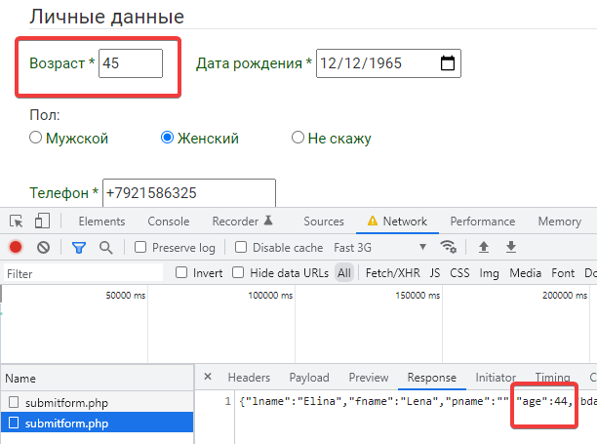
№ | Название |  | Предусловие | Шаги воспроизведения | Ожидаемый результат | Фактический результат
9 | Ответ на запрос POST отличается от введенных в форму данных (в форме возраст 45, в ответе 44) |  | Незарегестрированный пользователь на сайте http://testingcourse.ru/form/ | 1. Заполнить поле "Фамилия" валидными значениями | Ответ на запрос POST идентичен с введенными в форму данными | Ответ на запрос POST отличается от введенных в форму данных (в форме возраст 45, в ответе 44). См.скриншот
 |  |  |  | 2. Заполнить поле "Имя" валидными значениями
 |  |  |  | 3. Поле "Отчество" валидными значениями
2 | Критичность | Major |  | 4. Заполнить поле "Возраст" валидными значениями
 |  |  |  | 5. Нажать кнопку "Добавить"
 | Приоритет | Medium | Окружение
 |  |  | Браузер Chrome Version 99.0.4844.74, ОС Windows 10 Pro

№ | Название |  | Предусловие | Шаги воспроизведения | Ожидаемый результат | Фактический результат
10 | Длина номера телефона в поле "Телефон" отличается от реальных номеров на 1 цифру |  | Незарегестрированный пользователь на сайте http://testingcourse.ru/form/ | 1. Заполнить поле "Фамилия" валидными значениями | Поле заполнено верно. Переход к заполнению поля "Логин" | 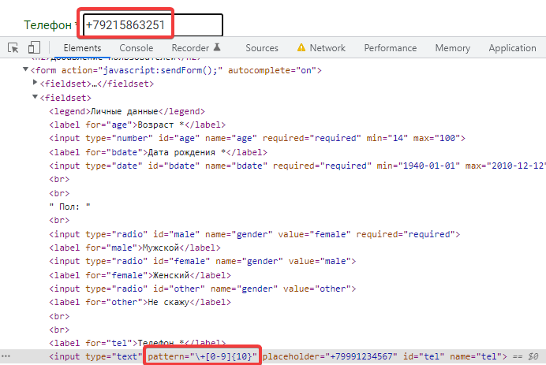 Сообщение о неверном формате номера телефона
 |  |  |  | 2. Заполнить поле "Имя" валидными значениями
 |  |  |  | 3. Поле "Отчество" валидными значениями
2 | Критичность | Blocker |  | 4. Заполнить поле "Возраст" валидными значениями
 |  |  |  | 5. Заполнить поле "Дата рождения" валидными значениями
 | Приоритет | High | Окружение | 6. В поле "Пол" выбрать значение "Не скажу"
 |  |  | Браузер Chrome Version 99.0.4844.74, ОС Windows 10 Pro | 7. Заполнить поле "Телефон" валидными значениями
2 |  |  |  | 8. Нажать кнопку "Добавить"

Обход клиентской валидации
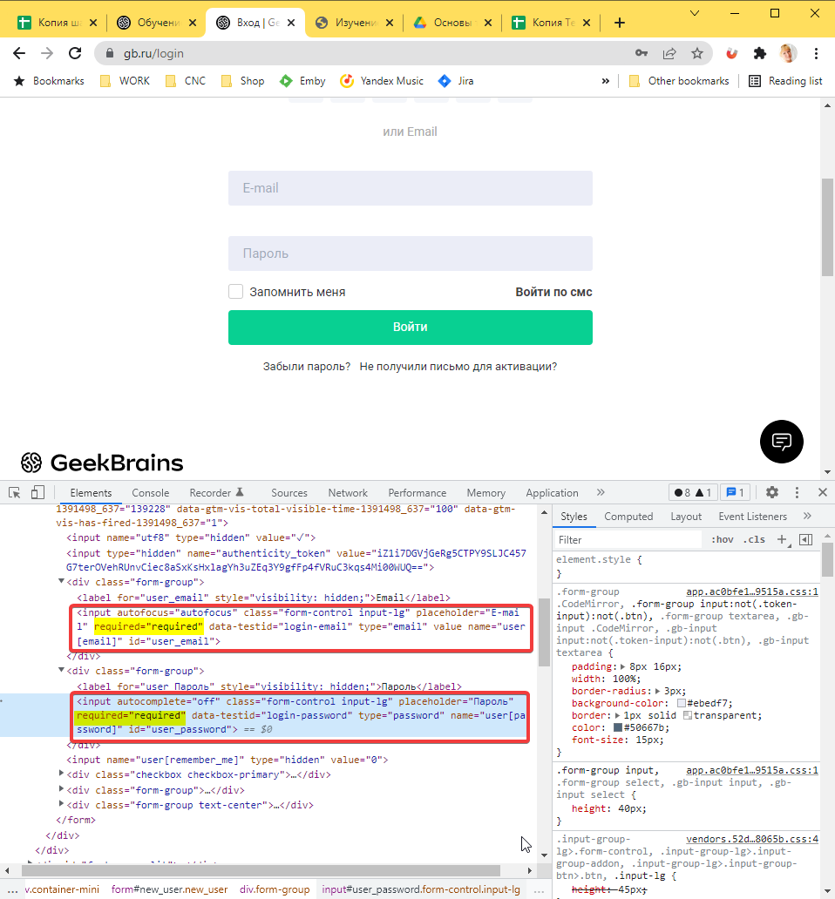
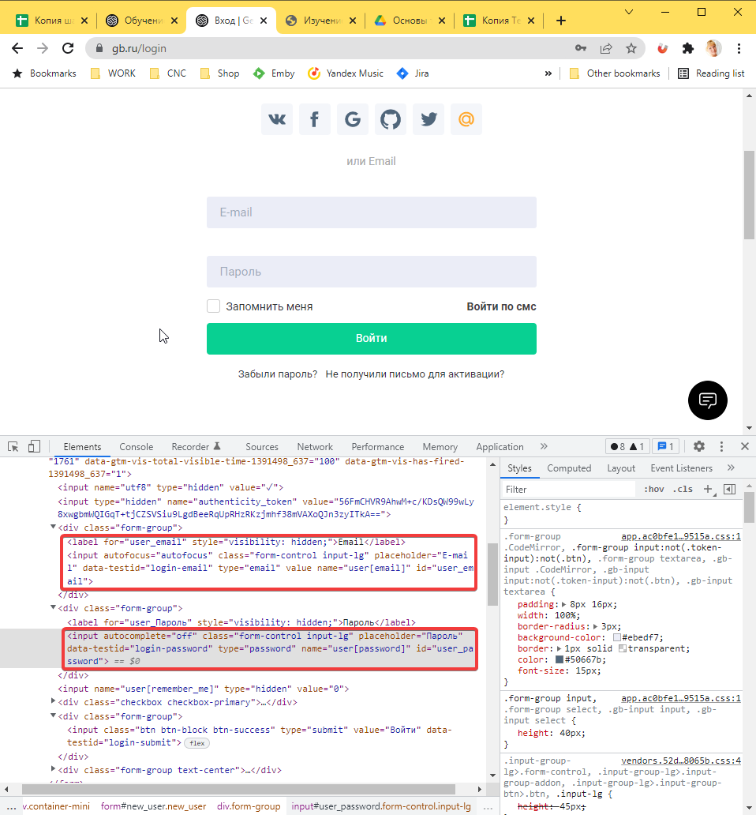
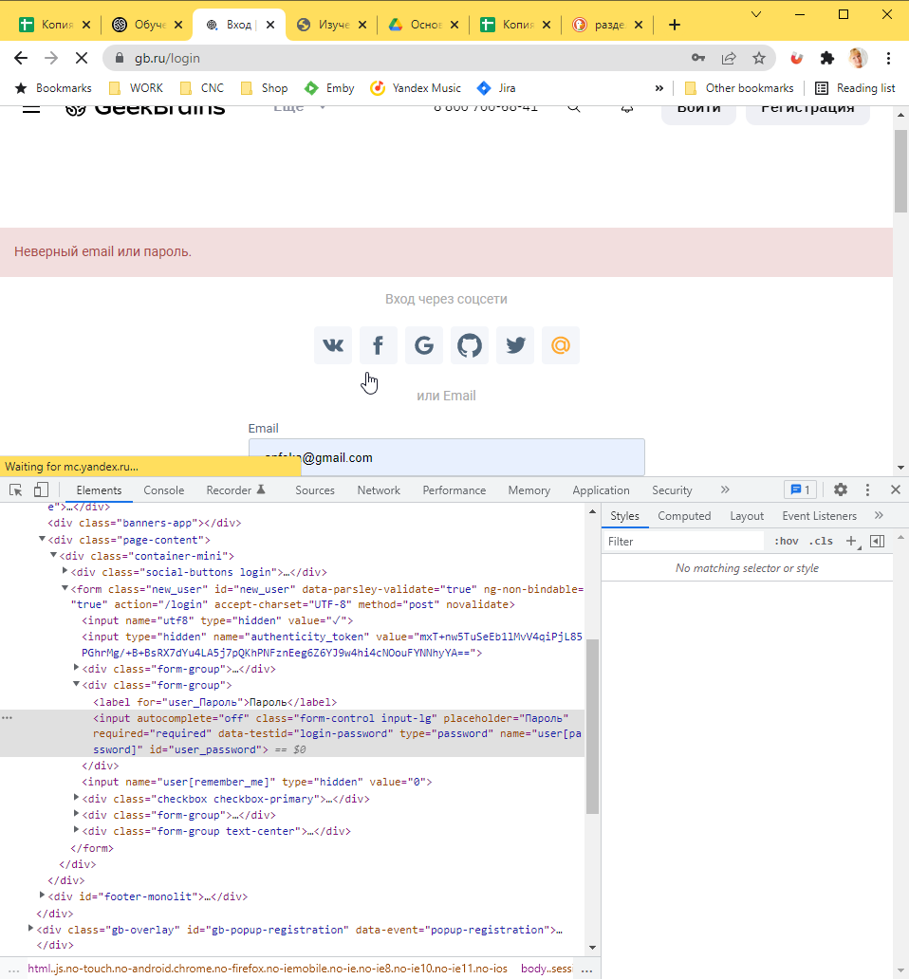
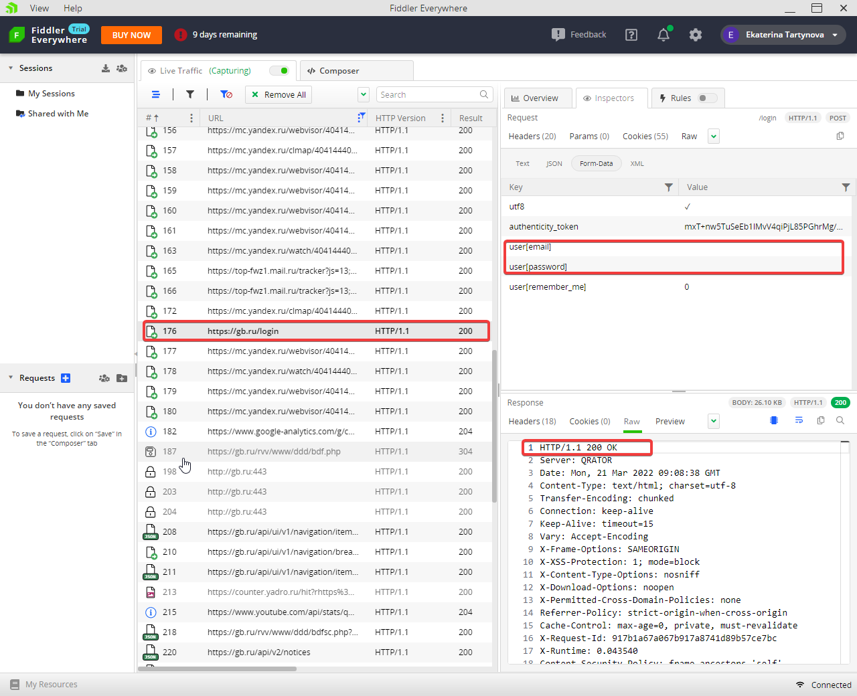
3. Проверить отправку формы при отключённой валидации на клиенте. Воспользуйтесь инструкцией из раздела «Обход клиентской валидации» и сделайте то же самое, но для страницы «Вход» сайта GeekBrains. Формат сдачи: скриншоты, на которых демонстрируется изменённый код в DevTools, результат отправки формы с отключённой клиентской валидацией; скриншот из Fiddler/Charles, он покажет, что запрос действительно ушёл без этих полей. Красным выделено то, на что надо обратить внимание: выбран верный запрос слева; раздел WebForms — во вкладке Inspectors; значения полей пустые; ответ сервера — 200 OK.

Подмена cookie
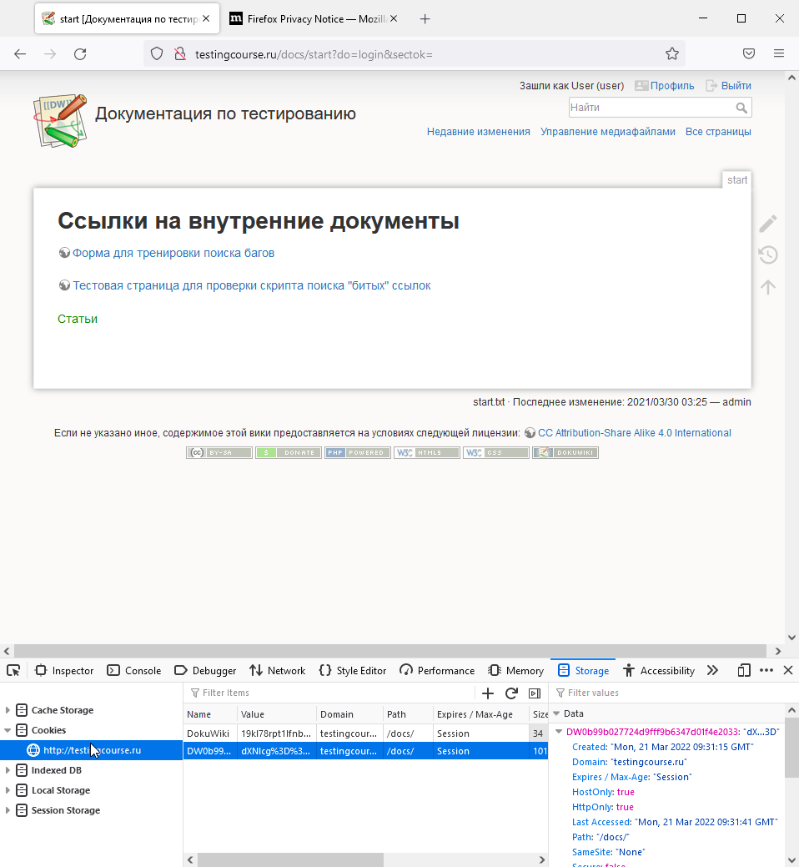
4. Зайти на сайт через подстановку cookie. Используйте инструкцию из раздела «Подмена cookie» и зайдите на http://testingcourse.ru/docs или на https://crm.geekbrains.space (пока что crm не работает!!!) в обход страницы логина. Данные для логина: user / Password! — testingcourse/docs user / 1234 — Aplana CRM

1. Google Chrome | 2. Google Chrome Incognito
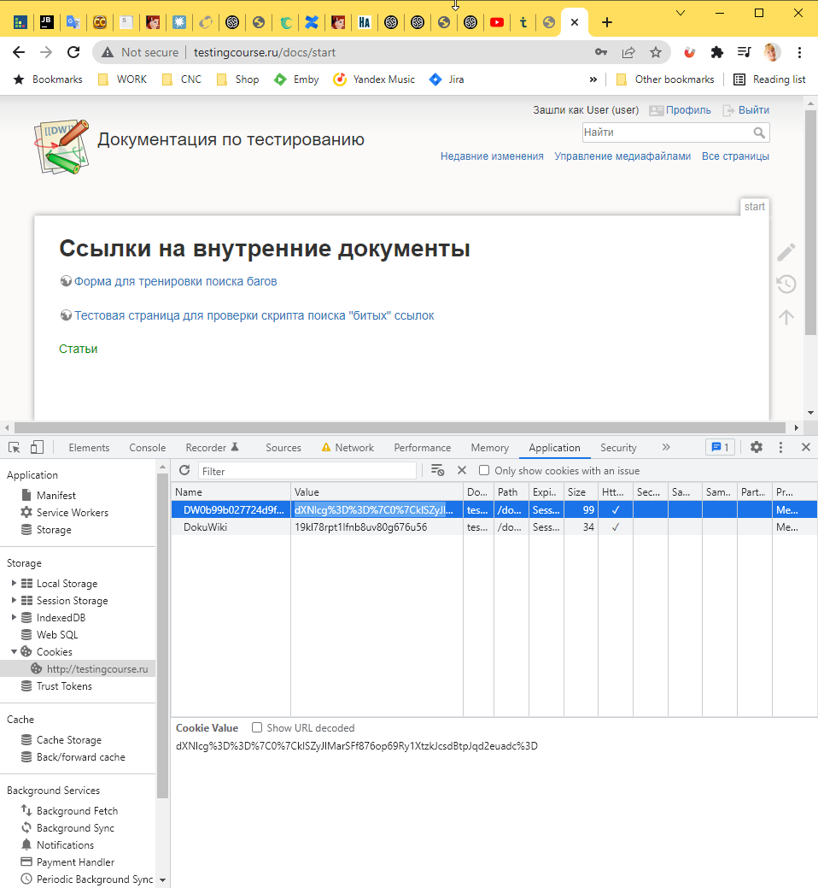
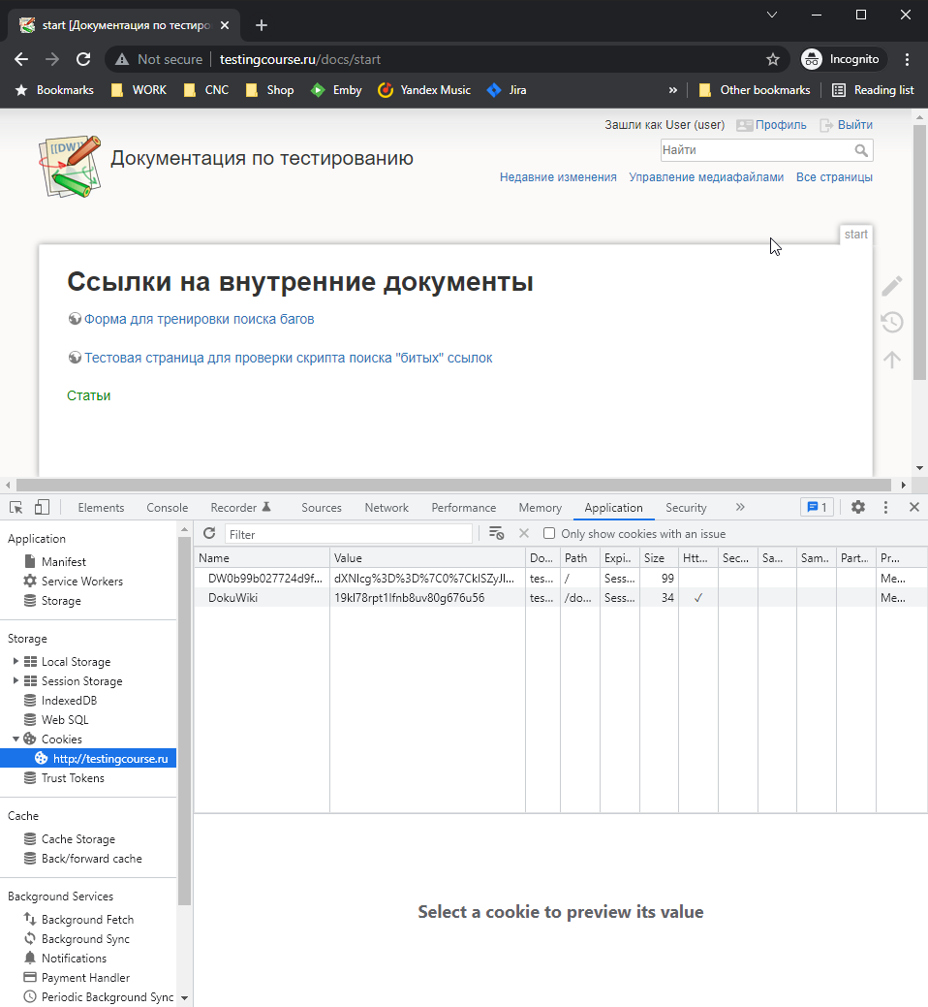

3. Mozilla FireFox

